Hoja 1
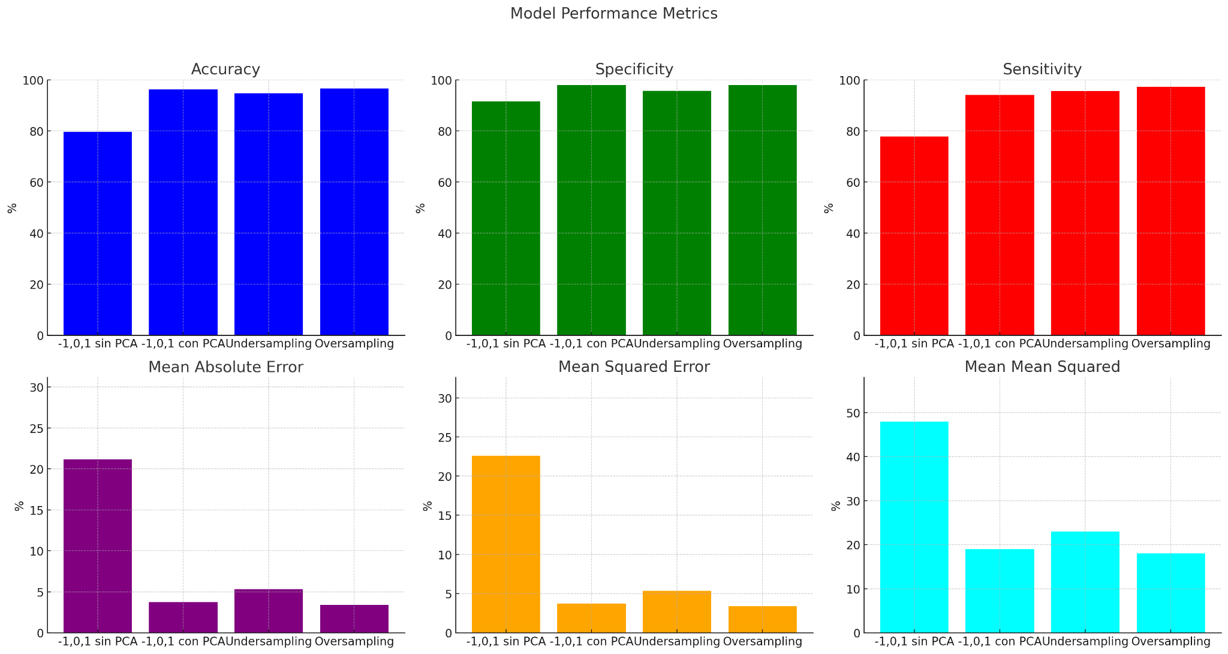
 | Modelo de Regresión Logística
 | -1,0,1 sin PCA | -1,0,1 con PCA | Undersamplig | Oversampling
Accuracy | 79.54% | 96.26% | 94.66% | 96.62%
Specificity | 91.47% | 97.97% | 95.64% | 97.97%
Sensitivity | 77.85% | 94.02% | 95.56% | 97.22%
Mean Absolute error | 21.17% | 3.74% | 5.34% | 3.38%
Mean Squared error | 22.60% | 3.74% | 5.34% | 3.38%
Mean Mean Squared | 48.00% | 19.00% | 23.00% | 18.00%

